Sheet1
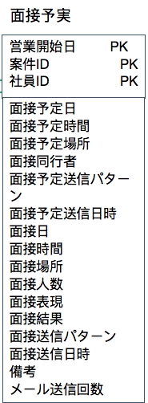
営業中管理
画面要望：
 | ① | マッチングした案件と要員を２つインプットで検索する。
 | ② | 営業中（マッチングした）案件と要員の一覧を表示される。リストの項目は自分で考える。
 | ③ | 操作機能：
 |  |  | I | 営業中詳細メッセージが表示されること。詳細モデルで、「営業中止」と「取消」のボタンが表示される。
 |  |  |  | 「営業中止」を押下、「営業中止」のワニングが表示する。「取消」をクリックして、モデルが閉じる。
 |  |  | II | 面接状況登録： マッチした案件名と要員名を表示する。機能として、面接計画、面接実際、面接結果を登録し、「登録」ボタンを押下して、
 |  |  |  | モデルが閉じる。「取消」ボタンを押下し、モデルが閉じる。
 |  | IIの画面は下記の「DB」を参照してください。
 | ⑤ | エビデンスも貼り付けてください。
DB：
面接予実

